Hoja1
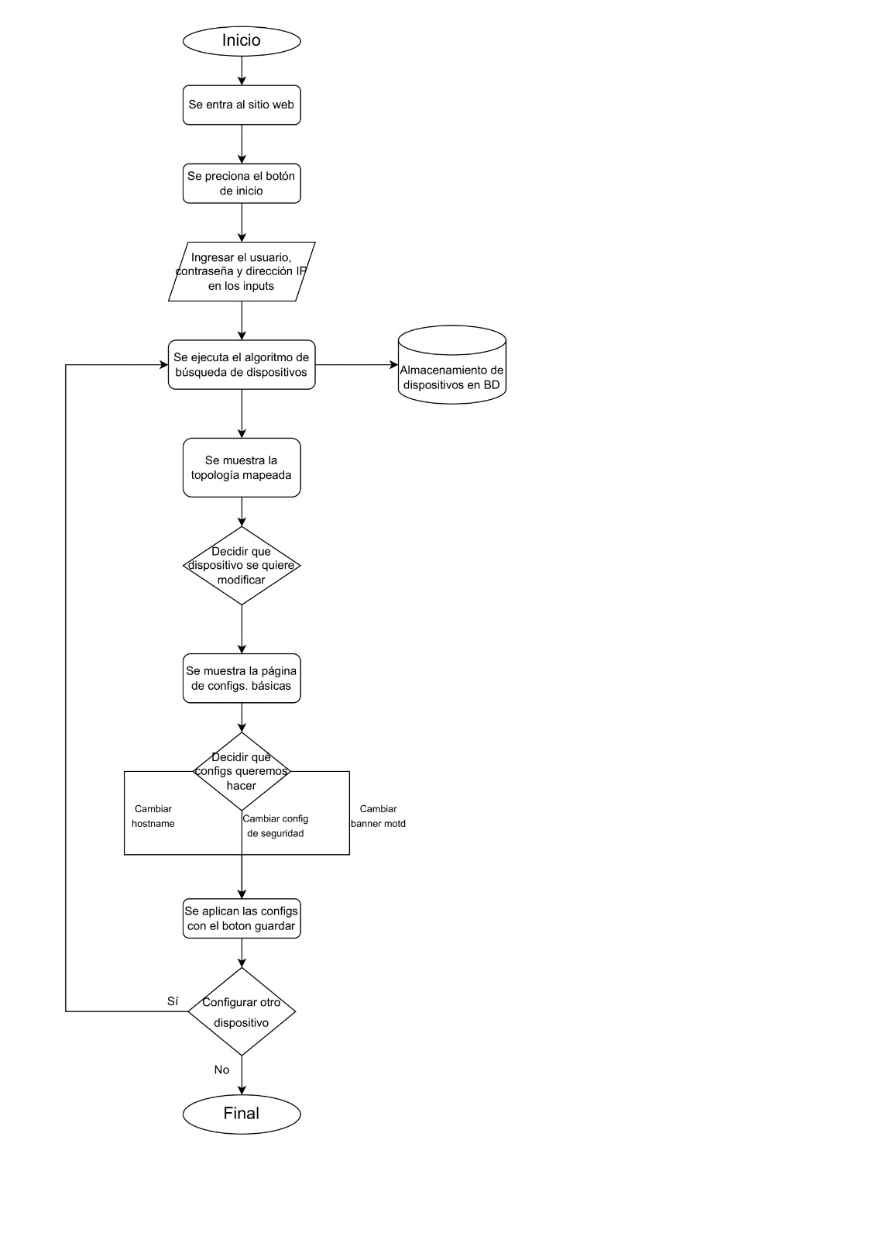
DIAGRAMA DE PERT |  |  |  |  |  |  |  | EL COSTO SE DETERMINO EN EL DOCUMENTO DE VISIÓN
ACTIVIDAD | DESCRIPCIÓN | PREDECESORES INMEDIATOS | Optimista , a | Más probable, m | Pesimista, b | TIEMPO ESPERADO ( E = (O + 4M + P)/6 ) o (a+4m+b)/6
A | Analizar la problemática | --- | 0.5 | 1 | 1.5 | 1 |  | DIAGRAMA CPM |  |  |  |  |  |  |  |  |  |  |  |  |  |  |  |  |  |  |  |  |  |  |  |  |  |  |  | DIAGRAMA DE ACTIVIDADES
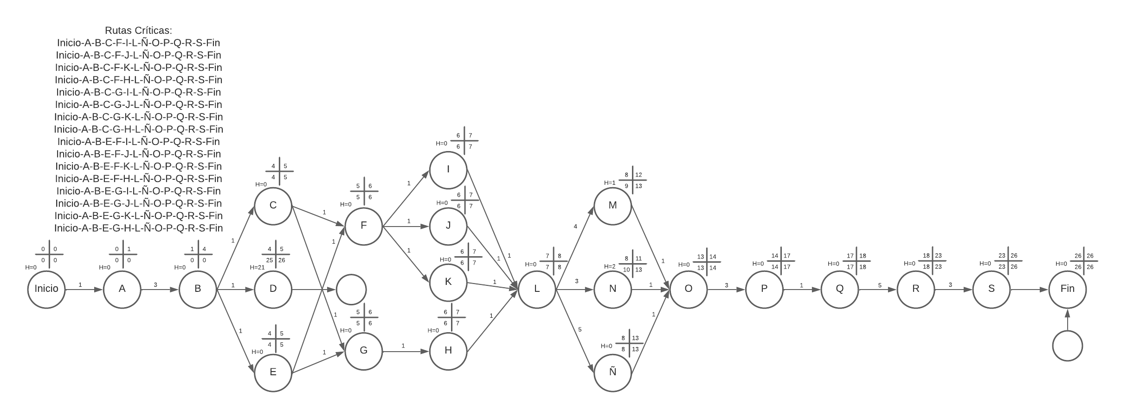
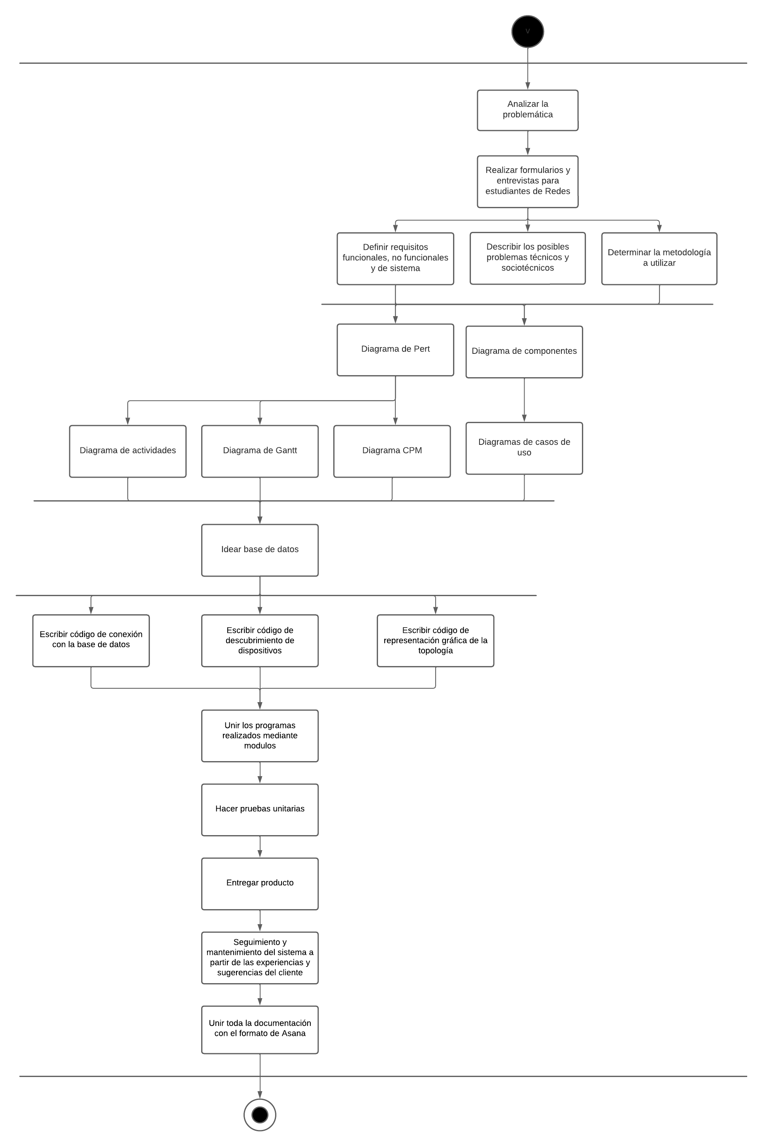
B | Realizar formularios y entrevistas para estudiantes de Redes | A | 2 | 3 | 4 | 3
C | Definir requisitos funcionales, no funcionales y de sistema | B | 0.5 | 1 | 1.5 | 1
D | Describir los posibles problemas técnicos y sociotécnicos | B | 0.5 | 1 | 1.5 | 1
E | Determinar la metodología a utilizar | B | 0.5 | 1 | 1.5 | 1
F | Diagrama de Pert | C,E | 0.5 | 1 | 1.5 | 1
G | Diagrama de Componentes | C,E | 0.5 | 1 | 1.5 | 1
H | Diagramas de Casos de Uso | G | 0.5 | 1 | 1.5 | 1
I | Diagrama de Actividades | F | 0.5 | 1 | 1.5 | 1
J | Diagrama de Gantt | F | 0.5 | 1 | 1.5 | 1
K | Diagrama CPM | F | 0.5 | 1 | 1.5 | 1
L | Idear la base de datos | H,I,J,K | 0.5 | 1 | 2 | 1
M | Escribir código de conexión con la base de datos | L | 3 | 4 | 5 | 4
N | Escribir código de descubrimiento de dispositivos | L | 1 | 3 | 4 | 3
Ñ | Escribir código de representación gráfica de la topología | L | 4 | 5 | 7 | 5
O | Unir los programas realizados mediante modulos | M,N,Ñ | 0.5 | 1 | 2 | 1
P | Hacer pruebas unitarias | O | 2 | 3 | 4 | 3
Q | Entregar producto | P | 0.125 | 0.5 | 1.125 | 1
R | Seguimiento y mantenimiento del sistema a partir de las experiencias y sugerencias del cliente | Q | 4 | 5 | 6 | 5
S | Unir toda la documentación con el formato de Asana | R | 1 | 3 | 4 | 3 | DIAGRAMA DE GANTT
 |  |  |  |  |  |  | Tarea | Precedente | T.E. | 1 | 2 | 3 | 4 | 5 | 6 | 7 | 8 | 9 | 10 | 11 | 12 | 13 | 14 | 15 | 16 | 17 | 18 | 19 | 20 | 21 | 22 | 23 | 24 | 25 | 26
 | DIAGRAMA DE COMPONENTES |  |  |  |  |  | A |  | 1
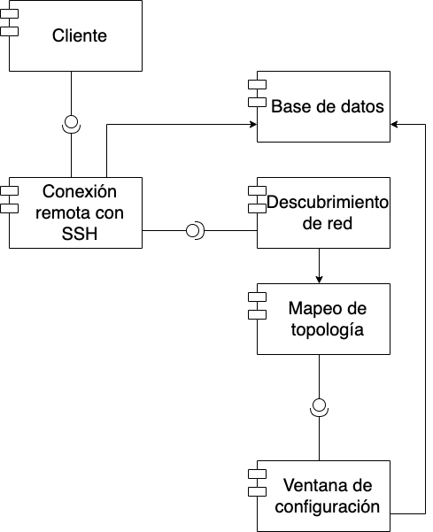
 |  |  |  |  |  |  | B | A | 3
 |  |  |  |  |  |  | C | B | 1
 |  |  |  |  |  |  | D | B | 1
 |  |  |  |  |  |  | E | B | 1
 |  |  |  |  |  |  | F | C,E | 1
 |  |  |  |  |  |  | G | C,E | 1
 |  |  |  |  |  |  | H | G | 1
 |  |  |  |  |  |  | I | F | 1
 |  |  |  |  |  |  | J | F | 1
 |  |  |  |  |  |  | K | F | 1
 |  |  |  |  |  |  | L | H,I,J,K | 1
 |  |  |  |  |  |  | M | L | 4
 |  |  |  |  |  |  | N | L | 3
 |  |  |  |  |  |  | Ñ | L | 5
 |  |  |  |  |  |  | O | M,N,Ñ | 1
 |  |  |  |  |  |  | P | O | 3
 |  |  |  |  |  |  | Q | P | 1
 |  |  |  |  |  |  | R | Q | 5
 |  |  |  |  |  |  | S | R,F,G,H,I,J,K | 3

 |  |  |  |  |  |  | DIAGRAMA DE CASOS DE USO. GENERAL |  |  |  |  |  |  |  |  |  |  |  |  |  |  |  |  |  |  |  |  |  | DIAGRAMA DE CLASES
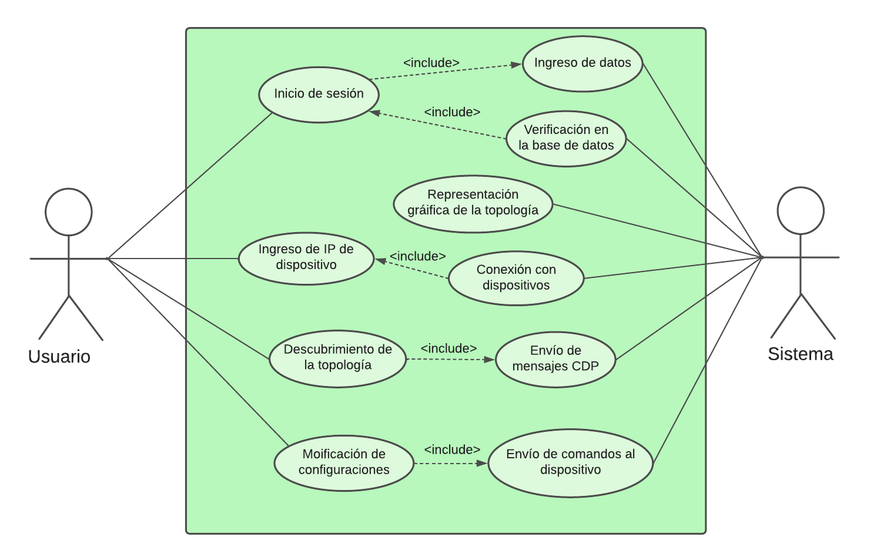
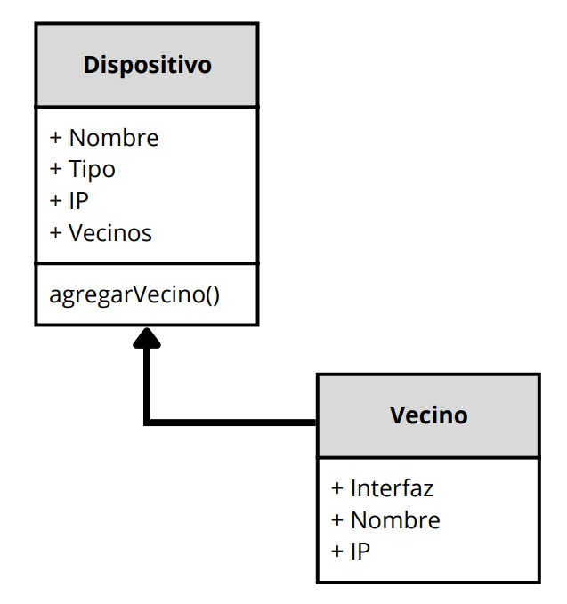

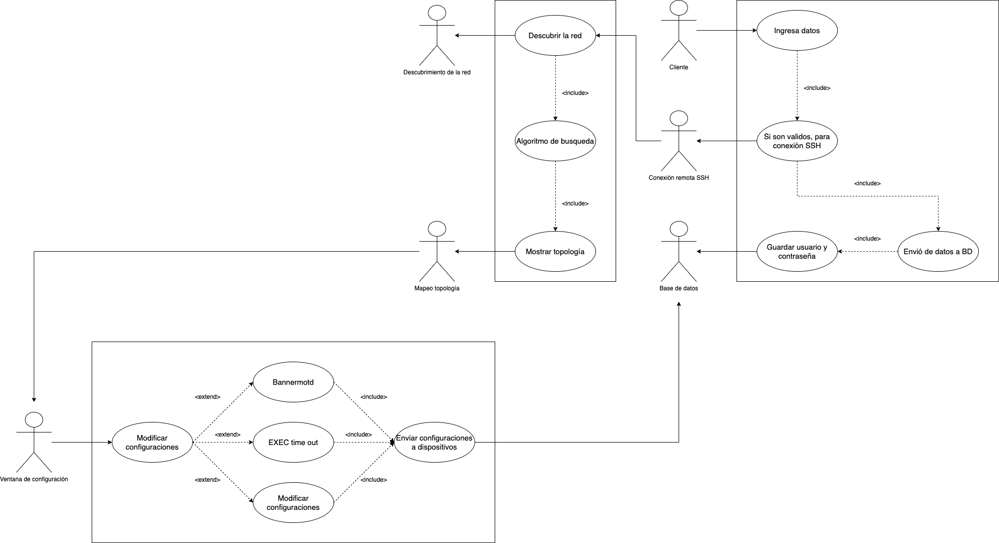
 | DIAGRAMA DE CASOS DE USO. POR CADA COMPONENTE
 |  |  |  |  |  |  |  |  |  |  |  |  |  |  |  |  |  |  |  |  |  |  |  |  |  |  |  |  |  |  |  |  |  |  |  | DIAGRAMA DE PAQUETES
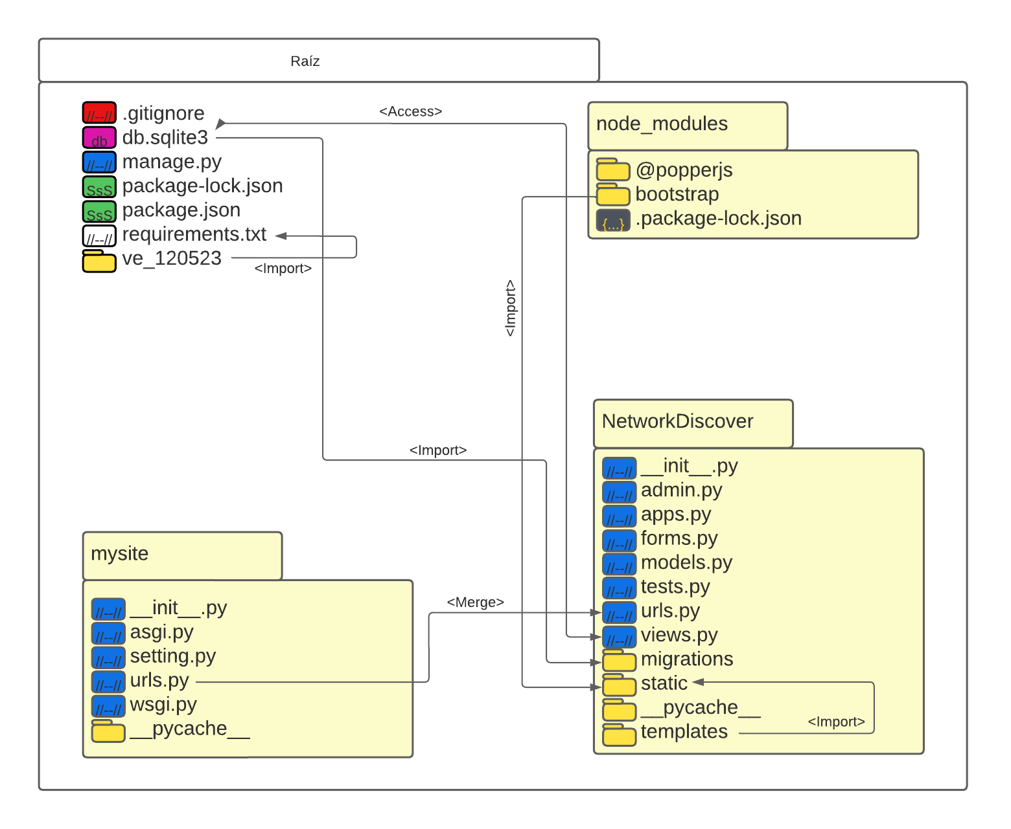

 |  |  |  |  |  |  |  |  |  |  |  |  |  |  |  |  |  |  |  |  |  |  |  |  |  |  |  |  |  |  |  |  |  |  |  | DIAGRAMA DE PROCESOS

